概略
システム名 |  |  | PM学科専用闇キャンパスポータルサイト |  | 資料名 | システム概略設計書 |  | 担当・日付 | 赤岡 | 2017-06-30

 | 1 | システム概略
 |  | 1) | システムの目的
 |  |  | 本システムの目的は、過去問や時間割などPM学生にとって有益な情報を提供することである。

 |  | 2) | システムの主要機能
 |  |  | 本システムの主要な機能は下記の通りである。
 |  |  | ① | 過去問閲覧機能： ユーザに専門科目のテストの過去問情報を提供する。
 |  |  | ② | 時間割閲覧機能： ユーザにセメスターごとの時間割情報を提供する。
 |  |  | ③ | 成果物閲覧機能： ユーザにディズニープロジェクトやPM実験の発表スライドやword文書を提供する。

 |  | 3) | システムの全体構成
 |  |  | 本システムは、Webを経由したクライアントサーバ方式でサービスを提供する。
 |  |  | 本システムの全体構成図を下記に示す。
図

 |  |  |  |  |  | 図１ システム構成図
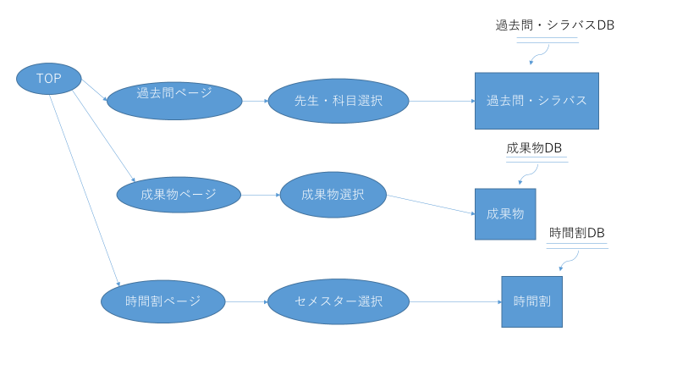
 |  | 4) | システム利用の流れ
 |  |  | 本システムを利用した業務・作業の大まかな流れは右図の通りである。

 |  |  |  |  |  |  | 図２ システム利用の流れ

画面１
システム名 |  |  | PM学科専用闇キャンパスポータルサイト |  | 資料名 | システム画面設計書 |  | 担当・日付 | 吉田 | 2017-06-30

 | ３ | システム画面設計
 |  | 1) | システム画面一覧
 |  | 下表に本システムで開発するシステム画面を記す。
 |  | 機能ID |  | 画面名 | 画面の概要 |  | 凡例
端子
 |  | 1 |  | トップページ | サイトのトップページを表示
 |  | 2 |  | 過去問・シラバスのメニュー | 過去問・シラバスのメニューを表示
画面
 |  | 3 |  | 過去の演習の成果物のメニュー | 過去の演習の成果物を表示のメニューを表示
 |  | 4 |  | 時間割のメニュー | 時間割のメニューを各セメスターごとにを表示
判断
 |  | 5 |  | 過去問・シラバス | 過去問とシラバスを表示
 |  | 6 |  | 過去の演習の成果物 | 過去の演習の成果物をメニューを表示
 |  | 7 |  | 時間割 | PM学科の時間割を表示
 |  |  |  |  |  |  | 画面遷移（遷移条件を付近に記入）

 |  | 2) | 画面遷移図
 |  | 下図に本システムの画面遷移図を示す。

スタート
1 トップページ
2. 過去問シラバスのメニュー
5 .過去問・シラバス

3.過去の演習の成果物のメニュー
6 .過去の演習の過成果物

4 .時間割のメニュー
7.時間割

1
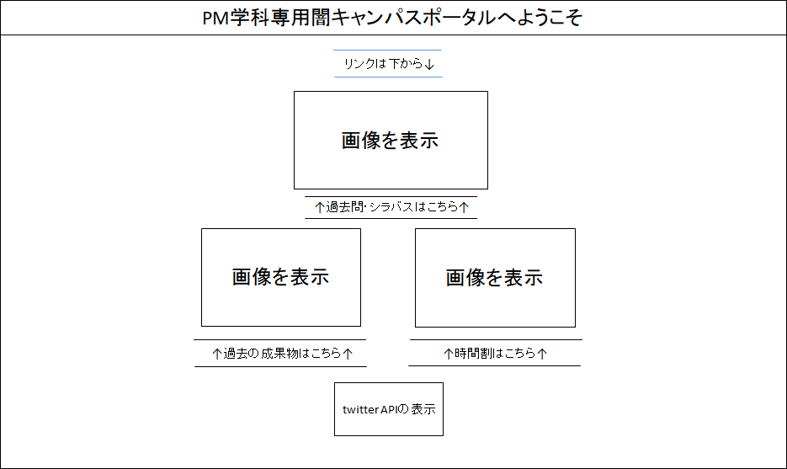
システム名 |  | PM学科専用闇キャンパスポータル |  | 資料名 | システム画面設計書 | 担当・日付 | 吉田 | 2017-06-30

 | 3) | 画面レイアウト
 | 下記に各画面のレイアウトを示す。

 |  | ① | 過去の演習の成果物のメニュー画面
- 実装にあたっての注意事項 -
テキスト「リンクは下から」は、テキストを右から左にスライドさせる。
「厳選した面白画像を表示」と表示されている場所は、画像を挿入する。

2
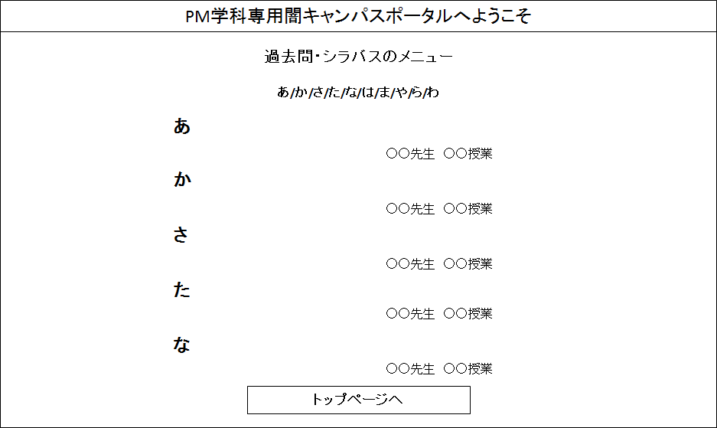
システム名 |  | PM学科専用闇キャンパスポータル |  | 資料名 | システム画面設計書 | 担当・日付 | 吉田 | 2017-06-30

 | 3) | 画面レイアウト
 | 下記に各画面のレイアウトを示す。

 |  | ① | 過去の演習の成果物のメニュー画面
- 実装にあたっての注意事項 -
「あ～わ」の各文字には、各ページ内リンクをつける。

画面２ (2)
システム名 |  | PM学科闇キャンパスポータルサイト |  | 資料名 | システム画面設計書 |  |  |  | 担当・日付 | 赤岡 | 2017-07-18

 | 3) | 画面レイアウト
 | 下記に各画面のレイアウトを示す。

 |  | ① | シラバス・過去問表示画面
 |  |  |  |  |  | PM学科専用闇キャンパスポータル

 |  |  |  |  |  |  | （授業名）
 |  |  |  |  |  |  | （○○先生）

 |  |  |  |  | 科目名 | ○○
 |  |  |  |  | 担当者 | ○○先生
 |  |  |  |  | 開講学期 | ○セメスター
 |  |  |  |  | 単位数 | 〇
 |  |  |  |  | 評価基準
 |  |  |  |  | 期末試験〇％中間試験〇％ |  |  | 提出物〇％
 |  |  |  |  | 出席 | 〇回以上欠席した場合は単位を取得できない
 |  |  |  |  | 教科書・参考書 |  | ○○

 |  |  |  |  |  |  | 過去問
過去問の画像を表示

 |  |  |  |  | トップページへ |  | 過去問メニューへ

４ (2)
システム名 |  | PM学科専用闇キャンパスポータルシステム |  | 資料名 | 画面レイアウト | 担当・日付 | 吉田 | 2017-06-30

 | 3) | 画面レイアウト
 | 下記に各画面のレイアウトを示す。

 |  | ① | 過去の演習の成果物のメニュー画面
きーわーどをにゅうりょくして
PM学科専用闇キャンパスポータルへようこそ
過去の演習の成果物メニュー

- 実装にあたっての注意事項 -
年度・演習名のテキストにはリンクを張りつけない。

キーワードを入力してください：
検索する
1年前期・オリエンテーション

1年次・オリエンテーション 矢吹研究室

1年次・オリエンテーション田隈研究室

2年前期・PM実験

2年前期・PM実験 矢吹研究室 Aグループ

2年前期・PM実験 田隈研究室 Aグループ

2年後期・PM実験

2年後期・PM実験 田隈研究室 Aグループ
矢吹研究室 Aグループ
2年後期・PM実験 田隈研究室 Aグループ

トップページへ

５ (2)
システム名 |  | PM学科専用闇キャンパスポータルシステム |  | 資料名 | 画面レイアウト | 担当・日付 | 吉田 | 2017-06-30

 | 3) | 画面レイアウト
 | 下記に各画面のレイアウトを示す。

 |  | ① | 過去の演習の成果物のメニュー画面
PM学科専用闇キャンパスポータルへようこそ
PM学科専用闇キャンパスポータルへようこそ
過去の演習の成果物
- 実装にあたっての注意事項 -
パワーポイントを表示、と表示されている場所は、パワーポイントをPDF形式で表示する。

トップ画面
時間割
過去問
成果物

2年前期・PM実験

○○研究室 ○○グループ

1.発表パワーポイント

パワーポイントを表示

成果物メニューへ
トップページへ

７ (3)
システム名 |  | PM 学科専用闇キャンパスポータルサイト |  | 資料名 | システム画面設計書 | 担当・日付 | 竹内 | 2017-06-30

 | 3) | 画面レイアウト
 | 下記に各画面のレイアウトを示す。

 |  | ① | 時間割選択画面
- 実装にあたっての注意事項 -
背景からデザインについては、追々話し合いによって追加する。
時間割選択画面

トップ画面
時間割入力画面

1セメスター
2セメスター

3セメスター

4セメスター

７
システム名 |  | PM 学科専用闇キャンパスポータルサイト |  | 資料名 | システム画面設計書 | 担当・日付 | 竹内 | 2017-06-30

 | 3) | 画面レイアウト
 | 下記に各画面のレイアウトを示す。

 |  | ① | 時間割画面
- 実装にあたっての注意事項 -
背景からデザインについては、追々話し合いによって追加する。
時間割選択画面

トップ画面
1セメスター
時間割入力画面

時間割の画像

７ (2)
システム名 |  | PM 学科専用闇キャンパスポータルサイト |  | 資料名 | システム画面設計書 | 担当・日付 | 竹内 | 2017-06-30

 | 3) | 画面レイアウト
 | 下記に各画面のレイアウトを示す。

 |  | ① | 時間割入力画面
- 実装にあたっての注意事項 -
トップ画面、時間割選択画面に移動するようにする
背景からデザインについては、追々話し合いによって追加する。
今後、保存したファイルを削除できるようにする
時間割選択画面

トップ画面
時間割選択画面

ファイル名

ファイル選択
保存

